Aceleración sísmica de cálculo
CÁLCULO DE LA SISMICIDAD (ACELERACÍON BASICA Y ACELERACIÓN SÍSMICA DE CÁLCULO)

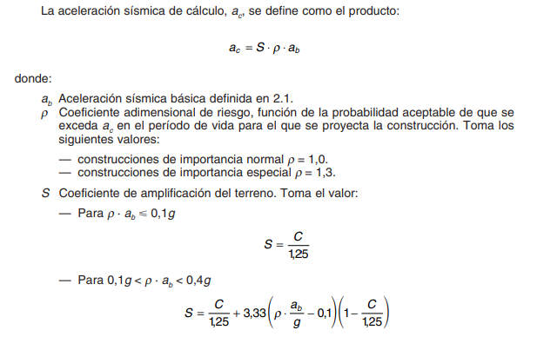

 |  |  |  |  |  | COEFICIENTE DEL TERRENO
 |  |  |  |  |  | Tipo de terreno |  | Coeficiente "c"
 |  |  |  |  |  | I |  | 1,00
 |  |  |  |  |  | II |  | 1,30
 |  |  |  |  |  | III |  | 1,60
 |  |  |  |  |  | IV |  | 2,00

Material | Tipo de tereno | Espesor | Coef. "c" | Pond. | Coef. "C" | Acl. Sísmica básica | Coef. "K" | Coef. "R"
Relleno | IV | 1.20 | 2,00 | 2.40 | 1.62 | 0.24 | 1.00 | 1.00
Arcillas | III | 28.80 | 1,60 | 46.08
 | I |  | 1,00 | 0.00 |  | COEFICIENTE DE AMP. TERRENO, "S" |  |  | Acl. Sísm. Calc.
 | I |  | 1,00 | 0.00 |  | ρ∙ab ≤ 0,1g |  | No cumple | No cumple | 1.2928 | I
 | I |  | 1,00 | 0.00 |  | 0,1g ≤ ρ∙ab ≤ 0,4g |  | 1.16 | 0.28 | 1.15629664 | II
 | I |  | 1,00 | 0.00 |  | 0,4g ≤ ρ∙ab |  | No cumple | No cumple | 1.00 | III
 | I |  | 1,00 | 0.00 |  |  |  |  |  |  | IV
 | I |  | 1,00 | 0.00
 | I |  | 1,00 | 0.00
 | I |  | 1,00 | 0.00
 | I |  | 1,00 | 0.00
 | I |  | 1,00 | 0.00 |  | DESARROLLADO POR JUAN JOSÉ ROVIRA
 | I |  | 1,00 | 0.00 |  | © 2019. V. 1.0
30.00

